CALCULADORA CREDITO
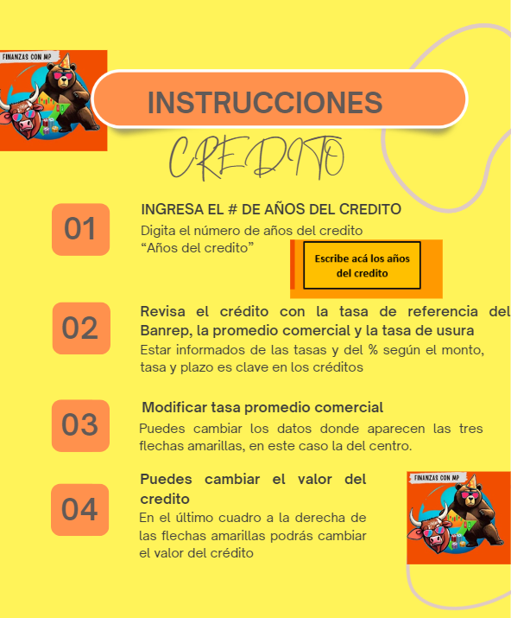

 |  | Credito

Escribe acá los años del credito
 |  |  | TIPO DE TASAS Y VALOR QUE DEBERIAS EN TU CREDITO SEGÚN LA TASA QUE TE DEN
 |  |  | 9.50% | 17% | 24.89%
 |  | VALOR CREDITO | TASA BANREP | TASA PROMEDIO COMERCIAL | TASA USURA
 |  |  | 0.0075915342906 | 0.013169611131 | 0.018694525226
Años del credito |  | 1 millon | $ 1,248,702 | $ 1,452,827 | $ 1,671,955
5
60 |  | 5 millones | $ 6,243,512 | $ 7,264,137 | $ 8,359,773

 |  | 10 millones | $ 12,487,023 | $ 14,528,275 | $ 16,719,546

 |  | 15 millones | $ 18,730,535 | $ 21,792,412 | $ 25,079,319

 |  | 20 millones | $ 24,974,046 | $ 29,056,550 | $ 33,439,092

 |  | 100,000,000 | $ 124,870,231 | $ 145,282,749 | $ 167,195,458

 | TASA BANREP

 | TASA USURA

 | Descarga el excel de la tasa de ususra

